Fedlap
2021/2022. TANÉVI
SPORTLÖVŐ DIÁKOLIMPIA® MEGYEI DÖNTŐ
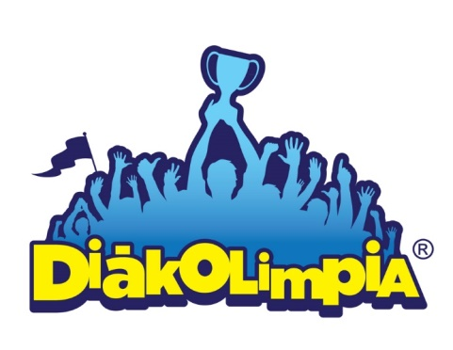





Megye: ……………….

Helyszín: ………….

Időpont: …………....

EREDMÉNYEK

